2
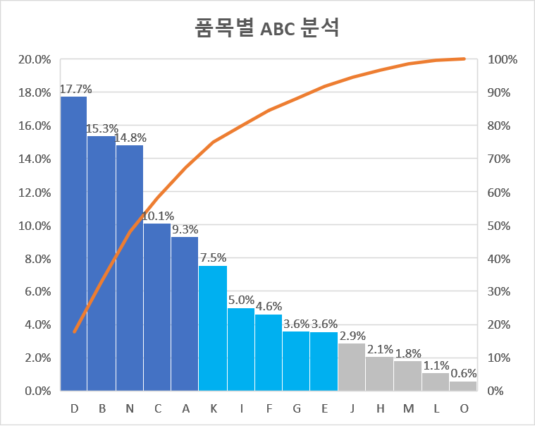
매출기여도 분석
 |  |  |  | (천개, 천원)
상품명 | 수량 | 금액 | 금액구성비 | 누적구성비
A | 705 | 4,143,990
B | 789 | 6,860,355
C | 542 | 4,513,776
D | 885 | 7,935,795
E | 467 | 1,590,602
F | 247 | 2,065,414
G | 350 | 1,604,400
H | 203 | 926,492
I | 585 | 2,244,060
J | 436 | 1,283,148
K | 776 | 3,375,600
L | 136 | 479,128
M | 95 | 810,540
N | 710 | 6,625,720
O | 7 | 253,622

